Extra informatie
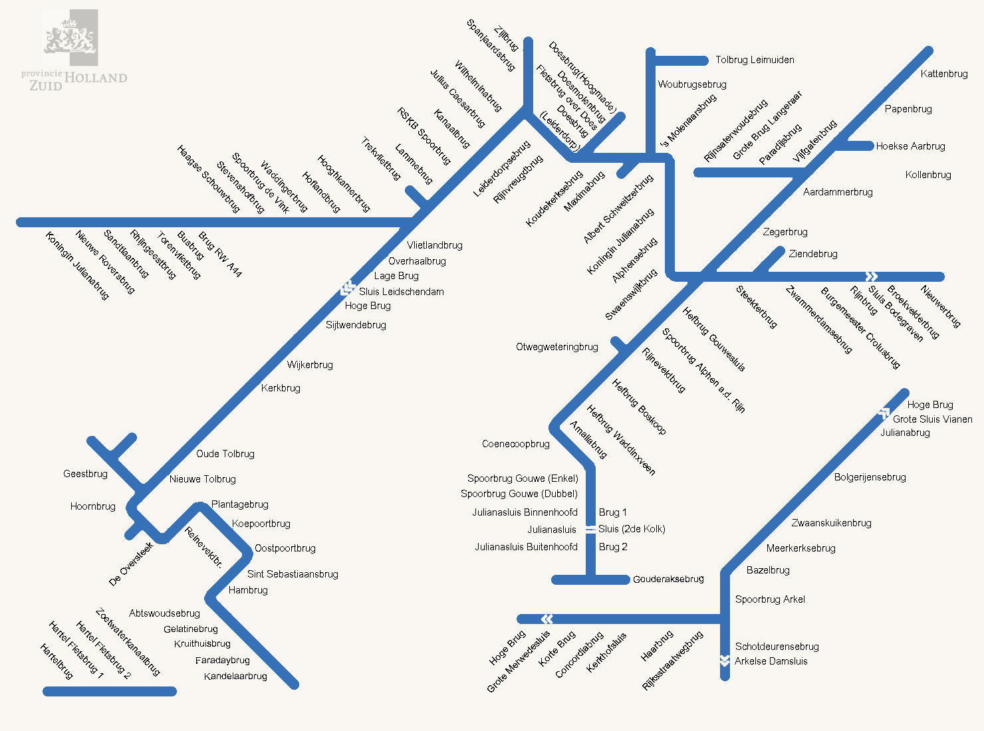
Friesland | Groningen | Zuid-Holland
NA6:A26oorderouderweg | Dorkwerdersluis | Kandelaarbrug
Baard | Platvoetbrug | Kruithuisbrug
Scharsterbrug | Wierumerschouw | Abtswoudsebrug
Pylkwiersterbrege | Wetsingersluis | Hambrug
Sudergoabrêge | Garnwerd | St. Sebastiaansbrug*
v Panhuysbrug | Roodehaan | Oostpoortbrug
Follega | sluis Lammerburen | Koepoortbrug
Warrebrug | brug sluis Lammerburen | Plantagebrug
Slauerhoff | Reitdiepbrug Zoutkamp | Reineveldbrug
Greydanusbrug | Fryske slûs | De Oversteek
Janesloot | Hunsingosluis | Hoornbrug
Rogsloot | Robbengatsluis | Geestbrug
Schreiersbrug | Sontbrug | Nieuwe Tolbrug
Hegedyksterbrege | Euvelgunnerbrug Noord | Oude Tolbrug
Woudabrug | Hoge Euvelgunnerbrug | Kerkbrug
Palmabrêge | Langmanbrug | Wijkerbrug
Tútsebrêge | Gideonbrug | Overhaalbrug
Gallebrêge | Duinkerkenbrug | Vlietlandbrug
Stationsbrug | Waterhuizerbrug | Hooghkamerbr.
Kiesterzijl | Westerbroeksterbrug | Hoflandbrug
Frisia | Rengersbrug | Waddingerbrug
Sânsleatbrêge | Zwedenbrug | Lammebrug
Dronryp | Knijpsbrug | Kanaalbrug/Spb. RSK
Ritsumazijl | Slochterbrug | Wilhelminabrug
Klaarkamp | Noordbroeksterbrug | Julius Ceasarbrug
Engwierum | Zuidbroeksterbrug | Leiderdorpsebrug
Sylsterried | Brug RW33 | Rhijnvreugdbrug
 | Eexterbrug | Koningin Maximabrug
 | Graaf Adolfbrug | Rhijnhavenbrug
 | Kloosterbrug | Spanjaardsbrug
 | Pieter Smitbrug | Zijlbrug
 | Beertsterbrug | Doesmolenbrug
 | Renselbrug | Woubrugsebrug
 | Industriebrug Winschoten | s-Molenaarsbrug
 | Winschoterhoogebrug | Dr. Albert Schweitzerbrug
 | Spoorbrug Zuidbroek | Koningin Julianabrug
 | Meedenerbrug | Alphensebrug
 | Geert Veenhuizenbrug | Swaenswijckbrug
 | Fietsbrug De Vrijheid Veendam | Zegerbrug
 | Weiwerderbrug | Aardammerbrug
 | Heemskesbrug | Vijfgatenbrug
 | Oosterhornsluis | Papenbrug
 | brug Oosterhornsluis | Kattenbrug
 | Lalleweersterbrug | Steekterbrug
 | Tichelwerkbrug | Zwammerdamsebrug
 | Kinderverlatenbrug | Ziendebrug
 | Boterdiepbruggen | Burg. Crolesbrug
 | Neie Draai Zuidwolde | Broekvelderbrug
 | Ellerhuizerklap | Hefbrug Gouwsluis
 | brug Zandeweer | Hefbrug Boskoop*
 | brug Doodstil | Hefbrug Waddinxveen*
 | Briltil | Coenecoopbrug*
 | Fanerbrug | Amaliabrug
 | brug Enumatil | Gouderaksebrug
 | Brug Oostwold | Concordiabrug
 | brug de Poffert | Haarbrug
 | Wolddiepbrug | Rijksstraatwegbrug
 |  | Schotdeurensebrug
 | 3 Sluisjes | Bazelbrug
 | Groevesluis-Noord | Meerkerksebrug
 | Groevesluis-Zuid | Zwaanskuikenbrug
 | Slochtersluis | Bolgerijensebrug

 |  | 3 Sluizen
 |  | Julianasluis + Bruggen
 |  | Grote Merwedesluis + bruggen
 |  | Sluis Vianen + Bruggen

